总表
嘉玉中学项目物资
序号 | 名称 | 规格 | 单位 | 数量 | 单价 | 总价 | 数据源
1 | 混凝土搅拌站配套电缆 | 4*185+1*95 | 米 | 41 | 57 | 2337 | 零星工作表（序号111，日期2023-4-8）
2 | 混凝土搅拌站配套电缆 | 3*95+2*50 | 米 | 345 | 24.5 | 8452.5 | 合肥巧帮建材--胡友全工作表（序号149，日期2023.9.6）
3 | 混凝土搅拌站配套电缆 | 4*25+1*16 | 米 | 403 | 10.2 | 4110.6 | 合肥巧帮建材--胡友全工作表（序号121，日期2023.6.9）
4 | 混凝土搅拌站配套电缆 | 3*25+2*16 | 米 | 29.58 | 10.5 | 310.59 | 零星工作表（序号228，日期2023-4-24）
5 | 混凝土搅拌站小电缆 | 2.5平方线配灯具 | 米 | 150 | 1.4 | 210 | 赞特五金辅材工作表（序号214，日期2023-05-18）
6 | 灯具 | 照明灯 | 个 | 5 | 15 | 75 | 赞特五金辅材工作表（序号684，日期2024-09-13）
7 | 灯管 |  | 盒 | 1 | 13 | 13 | 赞特五金辅材工作表（序号674，日期2024-08-30）
7 | 高压清洗机 | 高压清洗机 | 台 | 1 | 2450 | 2450 | 零星工作表（序号1131，日期2024-12-30）
8 | 雨衣 |  | 件 | 2 | 35 | 70 | 赞特五金辅材工作表（序号21，日期2023.4.3）
9 | 安全帽 |  | 顶 | 31 | 13.5 | 418.5 | 安全帽马甲工作表（序号8，日期2023.7.15）
10 | 水管 |  | 米 | 20 | 2.7 | 54 | 零星工作表（序号350，日期2023-5-13）
11 | 智能感应灯 | 太阳能路灯？？ | 个 | 10 | 225 | 2250 | 零星工作表（序号1252，日期2024-03-07）
12 | 自喷漆 |  | 瓶 | 24 | 4.5 | 108 | 赞特五金辅材工作表（序号3，日期2023.4.1）
13 | 雨布 |  | 套 | 8 | 70 | 560 | 赞特五金辅材工作表（序号596，日期2024-3-23）
14 | 膨胀螺丝 |  | 包 | 3 | 50 | 150 | 赞特五金辅材工作表（序号486，日期2023-11-21）
15 | 插座 |  | 个 | 30 | 8 | 240 | 赞特五金辅材工作表（序号252，日期2023-05-30）
16 | 接线铜鼻子 |  | 个 | 20 | 1 | 20 | 零星工作表（序号230，日期日期2023-04-24）
17 | 螺丝 |  | 盒 | 6 | 30 | 180 | 赞特五金辅材工作表（序号384，日期2023-08-24）
18 | 扎丝 |  | 捆 | 1 | 30 | 30 | 赞特五金辅材工作表（序号586，日期2024-03-08）
19 | 结构胶 |  | 支 | 7 | 15 | 105 | 赞特五金辅材工作表（序号257，日期2023-05-31）
20 | 空开 |  | 个 | 12 | 45 | 540 | 赞特五金辅材工作表（序号218，日期2023-05-19）
21 | 铁锹 |  | 把 | 3 | 10 | 30 | 赞特五金辅材工作表（序号99，日期2023-04-21）
22 | 铁镐 |  | 把 | 1 | 40 | 40 | 参考京东价
23 | 水管连接件 |  | 个 | 50 | 4 | 200 | 合肥巧帮建材--胡友全工作表（序号6~33，日期2023.4）
24 | 反光衣 |  | 件 | 20 | 4 | 80 | 安全帽马甲工作表（序号10，日期2023-08-21）
25 | 混凝土搅拌站配套电缆 | 3*16+2*10 | 米 | 19 | 8 | 152 | 参考京东价
26 | 混凝土搅拌站配套电缆 | 4*50+1*25 | 米 | 75 | 15 | 1125 | 合肥巧帮建材--胡友全工作表（序号83，日期2023.5.15）
27 | 混凝土搅拌站配套电缆 | 3*95+1*50 | 米 | 30 | 24.5 | 735 | 合肥巧帮建材--胡友全工作表（序号149，日期2023.6.9）
28 | 钢丝绳 | 30 ？ | 米 | 20 | 47.55 | 951 | 参考京东价
29 | 混凝土搅拌站电箱 | 二级 | 台 | 2 | 2840 | 5680 | 立达配电箱工作表（序号3，日期2023.4.10）
30 | 混凝土搅拌站电箱 | 三级 | 台 | 2 | 2430 | 4860 | 立达配电箱工作表（序号5，日期2023.4.11）
31 | 混凝土搅拌站电箱 | 照明开关箱 | 台 | 1 | 450 | 450 | 立达配电箱工作表（序号19，日期2023.10.15）
32 | PE管 | 32 | 卷 | 1 | 250 | 250 | 零星工作表（序号209，日期2023-4-22）
33 | 铁锹 |  | 把 | 2 | 10 | 20 | 赞特五金辅材工作表（序号99，日期2023-04-21）
34 | 洋镐 |  | 把 | 1 | 40 | 40 | 参考京东价 同22
35 | 水准仪 |  | 台 | 1 | 850 | 850 | 零星工作表（序号931，日期2023.9.27）
36 | 塔尺 |  | 把 | 1 | 100 | 100 | 零星工作表（序号769，日期2023.8.1）
37 | 混凝土搅拌站小电箱 | ？ | 台 | 3 | 30 | 90 | 赞特五金辅材工作表（序号589，日期2024-03-21）
38 | 玻璃胶枪 |  | 把 | 1 | 15 | 15 | 赞特五金辅材工作表（序号258，日期2023.05.31）
39 | 接线铜鼻子 |  | 个 | 20 |  |  | 与16重复
40 | 小条桌 |  | 个 | 2 | 150 | 300 | 办公桌椅工作表（序号18，日期2023-06-13）
41 | 接线盒子 |  | 盒 | 3 | 0.65 | 1.95 | 合肥巧帮建材--胡友全工作表（序号771，日期2023.5.15）
42 | 混凝土搅拌站电线 | ZR-BV 1.5 长度100m | 卷 | 3 | 90.9 | 272.7 | 电缆工作表（序号8，日期2023-05-26）
43 | 混凝土搅拌站电线 | ZR-BV 6 长度100m | 卷 | 5 | 333.4 | 1667 | 电缆工作表（序号6，日期2023-05-26）
44 | 混凝土搅拌站电线 | ZR-BV 10 长度100m | 卷 | 7 | 569.8 | 3988.6 | 电缆工作表（序号5，日期2023-05-26）
45 | 钢缆 |  | 米 | 20 |  |  | 与28重复
46 | 混凝土搅拌站电线 | TB735（5~8平方？） | 卷 | 2 | 260 | 520 | 参考京东价（按100米一卷计）
47 | 混凝土搅拌站电线 | 10平方 | 米 | 30 | 56.5 | 1695 | 赞特五金辅材工作表（序号213，日期2023-05-18）
48 | 三通直接 |  | 个 | 7 | 5 | 35 | 赞特五金辅材工作表（序号168，日期2023-05-07）
49 | 安全绳 |  | 套 | 12 | 20 | 240 | 零星工作表（序号686，日期2023.6.30）
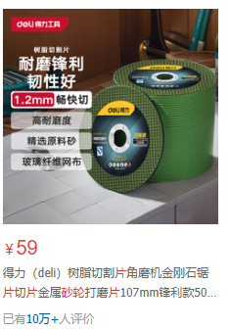
50 | 砂轮 |  | 片 | 4 | 1.2 | 4.8 | 参考京东价
51 | 人字梯 |  | 个 | 1 | 100 | 100 | 参考京东价
52 | 锂电扳手 | 298B 东成 | 把 | 1 | 520 | 520 | 赞特五金辅材工作表（序号108，日期2023-04-24）
53 | 锂电角磨机 | 东成 03-100E | 台 | 1 | 530 | 530 | 赞特五金辅材工作表（序号163，，日期2023-05-07）
54 | 安全绳 |  | 条 | 1 | 104 | 104 | 原公司2楼闲置
55 | 吊带 | 3吨 | 副 | 1 | 70 | 70 | 赞特五金辅材工作表（序号348，日期2023-07-21）
56 | 喇叭 |  | 个 | 1 | 68 | 68 | 零星工作表（序号1500，日期2024-08-20）
57 | 电钻 |  | 台 | 1 | 181 | 181 | 原公司2楼闲置
58 | 混凝土搅拌站工具箱 |  | 件 | 10 |  | 0 | 酒
59 | 电镐 | 1600W | 台 | 1 | 826 | 826 | 原公司2楼闲置
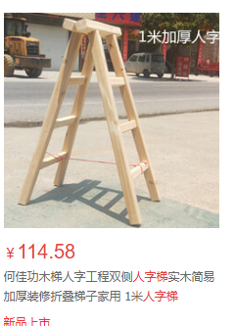
 |  |  |  |  | 合计 | 34576.14
58 | 黑色电工胶布 |  | 卷 | 10 | 2 | 20
59 | 扎带 | 最大号 | 包 | 2 | 22 | 44
60 | 钻尾螺丝 | 25 | 盒 | 1 | 25 | 25
61 | 钢丝绳 | Φ16 | 米 | 56 | 5.6 | 313.6
62 | 钢丝绳卡头 | Φ6 | 个 | 20 | 0.5 | 10
63 | 水泵的水带 | 2寸 | 卷 | 5 | 45 | 225
64 | 排污泵 | 380V 1.5KW | 台 | 1 | 580 | 580
65 | 大瓶PVC胶水 |  | 瓶 | 4 | 10 | 40
66 | 角阀 |  | 个 | 6 | 8 | 48
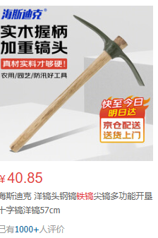
67 | 断路器 | 63A | 个 | 1 | 45 | 45
68 | 对讲机 |  | 只 | 6 | 120 | 720
69 | 交流接触器 | 正泰，CJX2-3210 | 个 | 2 | 55 | 110
70 | PPR球阀 | Φ20，双活接热熔焊接铜球塑料阀 | 个 | 6 | 12 | 72
71 | PVC弯头 | Φ110 | 个 | 2 | 5 | 10
72 | PVC直接 | Φ110 | 个 | 4 | 3 | 12
73 | 热熔机 |  | 台 | 1 | 80 | 80
74 | 墨斗 |  | 箱 | 1 | 5 | 5
75 | 木工线笔 |  | 盒 | 10 | 0.5 | 5
76 | 木工墨汁 |  | 个 | 1 | 45 | 45
77 | 胶鞋 |  | 双 | 2 | 20 | 40
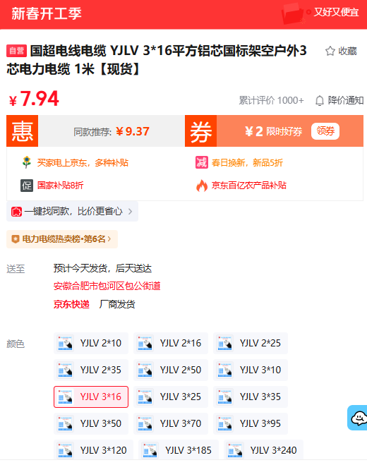
78 | 水泥钉 |  | 盒 | 1 | 5 | 5
79 | PVC三通 | 110 | 个 | 6 | 5 | 30
80 | 漏保 | 3P-63 | 个 | 2 | 75 | 150
81 | 游标数尺（数显） |  | 个 | 2 | 110 | 220
82 | 摇表 | 500兆欧 | 个 | 1 | 130 | 130
83 | 管钳 | 24寸 | 把 | 1 | 50 | 50
84 | 放线用的小白线 |  | 卷 | 2 | 5 | 10

